วัน,สัปดาห์
1/4
 |  |  |  |  |  |  |  |  |  |  |  |  |  |  |  |  |  |  |  |  |  |  |  |  |  |  | ลิฟท์ช่องที่
 |  |  |  | บริษัท โตโยต้านนทบุรี ผู้จำหน่ายโตโยต้า จำกัด
ผู้จัดการศูนย์บริการ |  |  | ผช.ผจก./เจ้าหน้าที่ หน่วยงานซ่อมบำรุง | ตารางการตรวจเช็คและบำรุงรักษา ลิฟท์ยกรถ 2 เสา (คานบน) เดือน...........................พ.ศ..................... |  |  |  |  |  |  |  |  |  |  |  |  |  |  |  |  |  |  |  |  |  |  | ผู้รับผิดชอบ
 |  |  |  | แผนก.........................................................สาขา............................................

ประจำวัน | ลำดับ | รายละเอียดในการตรวจเช็ค ( ภาพประกอบหน้า 3/4 ) |  |  | 1 | 2 | 3 | 4 | 5 | 6 | 7 | 8 | 9 | 10 | 11 | 12 | 13 | 14 | 15 | 16 | 17 | 18 | 19 | 20 | 21 | 22 | 23 | 24 | 25 | 26 | 27 | 28 | 29 | 30 | 31
 | 1 | ตรวจสอบการรั่วของกระบอกไฮโดรลิค : ตรวจสอบที่สายลมPUด้านบนของคานลิฟท์
 |  | ทั้งสองข้าง ต้องแห้ง และ ไม่มีน้ำมันอยู่ภายในสาย
 | 2 | ลิฟท์วิ่งขึ้น-ลง ราบเรียบไม่สะดุด ลิฟท์ขึ้นสุดจะหยุดการทำงานได้โดยอัตโนมัติ
 | 3 | ตรวจสอบระบบ Safety Lock: ด้วยการกดสวิทช์ปลดล็อค ฟันSafety ต้องขยับ เข้า/ออก
 | 4 | ตรวจสอบการล๊อคของแขนยกรถ: ให้ดูที่เฟืองล๊อคที่ปลายแขน ขณะที่ยกลิฟท์ขึ้นจาก
 |  | พื้นล่างสุด เมื่อยกลิฟท์ขึ้นแล้วแขนต้องถูกล็อค ไม่สามารถหมุนได้อีก
 | 5 | ตรวจสอบยางรองยกรถ ต้องอยู่ในสภาพดี ไม่ฉีกขาด
 |  | ขาต่อไม่เสียรูปทรง และน๊อตยึดยางรองขาลิฟท์ต้องแน่น มีครบ
ลงชื่อผู้รับผิดชอบ
ลงชื่อผู้ตรวจสอบ(หัวหน้างาน)
ประจำสัปดาห์ | ลำดับ | รายละเอียดในการตรวจเช็ค ( ภาพประกอบหน้า 3/4 ) |  |  | สัปดาห์ที่ 1 |  |  |  |  |  |  | สัปดาห์ที่ 2 |  |  |  |  |  | สัปดาห์ที่ 3 |  |  |  |  |  | สัปดาห์ที่ 4 |  |  |  |  |  | สัปดาห์ที่ 5
 | 1 | ยกลิฟท์ขึ้นให้แขนลิฟท์อยู่ที่ระดับอ้างอิง แขนลิฟท์ซ้ายและขวาต่างระดับ (ยอมรับที่ 5 cm.)
 | 2 | ตรวจสอบน๊อตยึดฟันล็อคแขนลิฟท์ต้องแน่นไม่คลายตัว
 | 3 | ตรวจสอบสภาพของสลิงและลูกรอก: สลิงไม่มีรอยฉีกขาด และ ไม่เป็นสนิม
 |  | ลูกรอกต้องหมุนได้คล่องตัวในช่วงที่ใช้งาน
ลงชื่อผู้รับผิดชอบ |  |  |  |  | …………..วันที่....../......./...... |  |  |  |  |  |  | ………วันที่....../......./...... |  |  |  |  |  | ………วันที่....../......./...... |  |  |  |  |  | ………วันที่....../......./...... |  |  |  |  |  | ………วันที่....../......./......
ลงชื่อผู้ตรวจสอบ(หัวหน้างาน) |  |  |  |  | …………..วันที่....../......./...... |  |  |  |  |  |  | ………วันที่....../......./...... |  |  |  |  |  | ………วันที่....../......./...... |  |  |  |  |  | ………วันที่....../......./...... |  |  |  |  |  | ………วันที่....../......./......
ü
ข้อปฎิบัติ |  |  |  | สัญลักษณ์ | บันทึกปัญหาที่พบและแนวทางการแก้ไข
û
1.ต้องตรวจเช็คตามหัวข้อที่กำหนดก่อนเริ่มปฎิบัติงานทุกวัน |  |  |  | ปกติ | วันที่ |  |  |  |  | ปัญหาที่พบ |  |  |  |  |  |  |  |  |  | แนวทางแก้ไข |  |  |  |  |  |  |  |  |  | ผู้บันทึก
2.หากพบว่าลิฟท์มีปัญหาให้แจ้งหัวหน้าช่างทันที |  |  |  | ไม่ปกติ
3.ลิฟท์ที่ผิดปกติหรือใช้งานไม่ได้ต้องแขวนป้ายห้ามใช้งาน และแจ้งหัวหน้า |  |  |  | แก้ไขแล้ว
ให้รีบดำเนินการแจ้งซ่อมตามขั้นตอน
เอกสารฉบับที่ / วันที่ออกเอกสาร / วันที่มีผลบังคับใช้ : 1 / 27/12/2557 / 05/01/2558 |  |  |  |  |  |  |  |  |  |  |  |  |  |  |  |  |  |  |  |  |  |  |  |  |  |  |  |  |  | EF-OFF-192

เดือน
2/4
บริษัท โตโยต้านนทบุรี ผู้จำหน่ายโตโยต้า จำกัด
ตารางการตรวจเช็คและบำรุงรักษา ลิฟท์ยกรถ 2 เสา (คานบน) ประจำปี .....................
แผนก.........................................................สาขา............................................

ประจำเดือน | ลำดับ | รายละเอียดในการตรวจเช็ค |  | …..ม.ค. | .….ก.พ. | …..มี.ค. |  | …..เม.ย. | …..พ.ค. | …..มิ.ย. | …..ก.ค. | …..ส.ค. |  | …..ก.ย. | …..ต.ค. |  | …..พ.ย. | …..ธ.ค.
 | 1 | ตรวจสอบเมนสวิทช์, สวิทช์กดขึ้น, สวิทช์เซฟตี้ และ คันโยกสำหรับเอาลิฟท์ลง : ต้องอยู่ในสภาพสมบูรณ์
 |  | และสามารถใช้งานได้ตามปกติ
 | 2 | ทดสอบระบบ Safety Lock : โดยการใช้วัสดุที่มีความแข็ง ดันโครง Safety ด้านบน ในขณะกดลิฟท์ขึ้น
 |  | ต้องตัดการทำงานของมอเตอร์ไฮดรอลิคส์ กดลิฟท์ขึ้นต่อไปไม่ได้
 | 3 | ตรวจสอบและหล่อลื่นที่จุดหมุน : ทำการหล่อลื่นจุดหมุนทั้งหมด
 | 4 | ตรวจสอบสกรูยึดฐานลิฟท์ทั้งหมด : ต้องไม่ชำรุดและขัดแน่นทุกตัว
ลงชื่อผู้ตรวจเช็ค (ช่างซ่อมบำรุง)
ลงชื่อ ผู้ตรวจสอบ (หัวหน้างาน)
ü
ข้อปฎิบัติ |  |  | สัญลักษณ์ | บันทึกปัญหาที่พบและแนวทางการแก้ไข
û
1.ต้องตรวจเช็คตามหัวข้อที่กำหนดก่อนเริ่มปฎิบัติงานทุกวัน |  |  | ปกติ | วันที่ |  |  | ปัญหาที่พบ |  |  |  |  |  | แนวทางแก้ไข
2.หากพบว่าลิฟท์มีปัญหาให้แจ้งหัวหน้าช่างทันที |  |  | ไม่ปกติ
3.ลิฟท์ที่ผิดปกติหรือใช้งานไม่ได้ต้องแขวนป้ายห้ามใช้งาน และแจ้งหัวหน้าให้รีบดำเนินการ |  |  | แก้ไขแล้ว
แจ้งซ่อมตามขั้นตอน

เอกสารฉบับที่ / วันที่ออกเอกสาร / วันที่มีผลบังคับใช้ : 1 / 27/12/2557 / 05/01/2558 |  |  |  |  |  |  |  |  |  |  |  |  |  |  |  | EF-OFF-192

เจ้าของพื้นที่
3/4
บริษัท โตโยต้านนทบุรี ผู้จำหน่ายโตโยต้า จำกัด
รายละเอียดการตรวจเช็คและบำรุงรักษา ลิฟท์ยกรถแบบ 2 เสา (คานบน)
( สำหรับผู้ปฏิบัติงาน )

ประจำวัน |  | ประจำสัปดาห์
1.ตรวจสอบการรั่วของกระบอกไฮดรอลิค : ตรวจสอบที่สาย PU ด้านบน | 4.ตรวจสอบการล๊อคของแขนยกรถ: ให้ดูที่เฟืองล๊อคที่ปลายแขน | 1.ยกลิฟท์ขึ้นให้แขนลิฟท์อยู่ที่ระดับอ้างอิง แขนลิฟท์ซ้ายและขวา
คานลิฟท์ทั้งสองข้างต้องแห้ง และไม่มีน้ำมันอยู่ภายใน | ขณะที่ยกลิฟท์ขึ้นจากพื้น แขนต้องล็อค ไม่สามารถหมุนได้อีก | ต่างระดับยอมรับได้ที่ 5 cm.
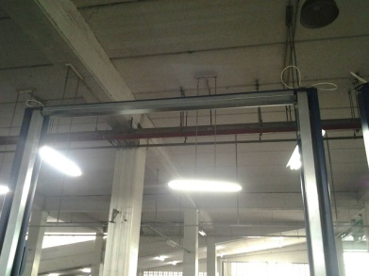
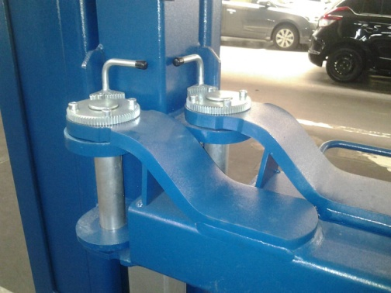
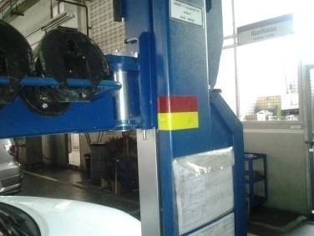

หมายเหตุ: เมื่อเกิดการรั่วให้แจ้งซ่อมทันที และตรวจระดับน้ำมันในถัง
2.ลิฟท์ขึ้นลงราบเรียบไม่สะดุด ลิฟท์ขึ้นสุดจะหยุดทำงานโดยอัตโนมัติ | 5.ตรวจสอบยางรองยกรถ ต้องอยู่ในสภาพดี ไม่ฉีกขาด | 2.ตรวจเช็คน๊อตยึดฟันล็อคแขนลิฟท์ทั้ง 4 แขน
 | ขาต่อไม่เสียรูปทรง และน๊อตยึดยางรองขาลิฟท์ต้องแน่น มีครบ | : ต้องแน่นไม่คลายตัว
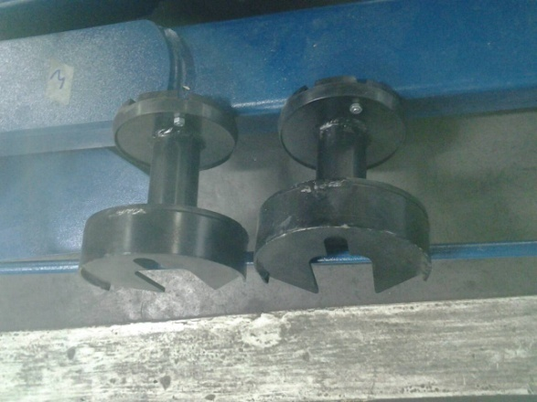
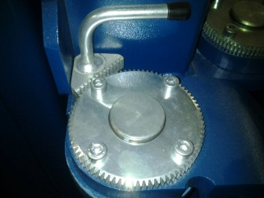

3.ตรวจสอบการทำงานของระบบ Safety Lock: |  | 3.ตรวจสอบสภาพของสลิงและลูกรอก: สลิงไม่มีรอยฉีกขาดและ
กลไกต้องอยู่ในสภาพปกติพร้อมใช้งาน |  | ไม่เป็นสนิม ลูกรอกอยู่ในสภาพปกติหมุนรอบตัวเองเมื่อใช้งาน
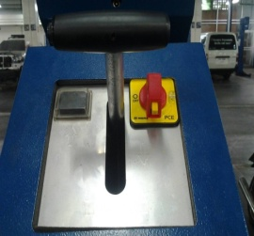
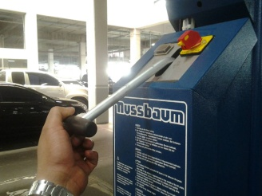
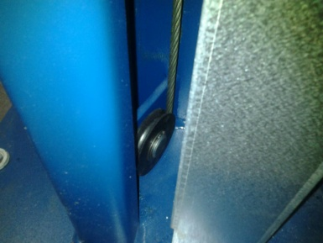

หมายเหตุ: เมื่อได้ตำแหน่งความสูงที่ต้องการแล้ว ควรปล่อยมือ
จากคันโยกวาล์วเบาๆ และ ปล่อยปุ่มปลด Safety อย่างระมัดระวัง
เพื่อยืดอายุการใช้งานของอุปกรณ์
เอกสารฉบับที่ / วันที่ออกเอกสาร / วันที่มีผลบังคับใช้ : 1 / 27/12/2557 / 05/01/2558 |  |  | EF-OFF-192

ซ่อมบำรุง
4/4
บริษัท โตโยต้านนทบุรี ผู้จำหน่ายโตโยต้า จำกัด
รายละเอียดการตรวจเช็คและบำรุงรักษา ลิฟท์ยกรถแบบ 2 เสา (คานบน)
( สำหรับหน่วยงานซ่อมบำรุง )

ประจำเดือน
1.ตรวจสอบเมนสวิทช์, สวิทช์เซฟตี้ และ คันโยกสำหรับเอาลิฟท์ลง | 4.ทดสอบระบบ Safety Lock : ใช้วัสดุที่มีความแข็งดันโครง
ต้องอยู่ในสภาพสมบูรณ์และสามารถใช้งานได้ตามปกติ | Safety ด้านบน ในขณะที่กดลิฟท์ขึ้น ต้องตัดการทำงานของ
 | มอเตอร์ไฮดรอลิค กดขึ้นต่อไปไม่ได้

2.ทำการหล่อลื่นจุดหมุน ทั้งหมด



3.ตรวจสอบสกรูยึดฐานลิฟท์ทั้งหมด : ต้องแน่นไม่คลายตัว

เอกสารฉบับที่ / วันที่ออกเอกสาร / วันที่มีผลบังคับใช้ : 1 / 27/12/2557 / 05/01/2558 |  | EF-OFF-192

